Накладная-№3
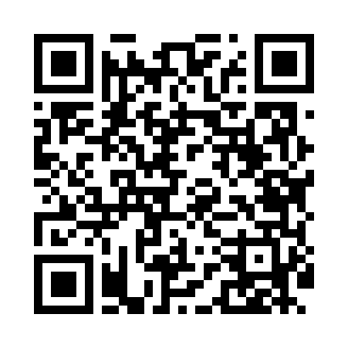
Номер товарно-транспортной накладной: |  |  | Торговый представитель: Kamol aka
Поставщик: Toshkent falcon fly 2 |  |  | Телефон торгового представителя: +998979626299
Дата отгрузки: 11.12.2025 |  |  | Контрагент: """" Klient
Дата консигнации: |  |  | Адрес:
Доставщик: |  |  | Телефон:
Телефон доставщика:
Время заказа: 11.12.2025 12:52:37
№ | Штрих-код | Название товаров (работ,услуг) | Количество | Количество в кейсе | Цена | Сумма
 |  |  | 80 |  |  | 158
1 | 6920250671024 | Пластиковый салатница 60185 DB-67-102 | 20 | 20 шт. | 2.20 | 44
2 | 6920250567990 | Пластиковый салатница 65095 DB-67-99 | 20 | 20 шт. | 2.50 | 50
3 | 6920250671017 | Пластиковый салатница 77708 DB-67-101 | 20 | 20 шт. | 2.50 | 50
4 | 6915646512043 | Соус учун махсус идиш D176042 10.5x8.7x6.1 sm DB-59-26 | 20 | 20 шт. | 0.70 | 14
Итого: 158$|->UZS: 1,975,000.00

